TC - AUG (2)
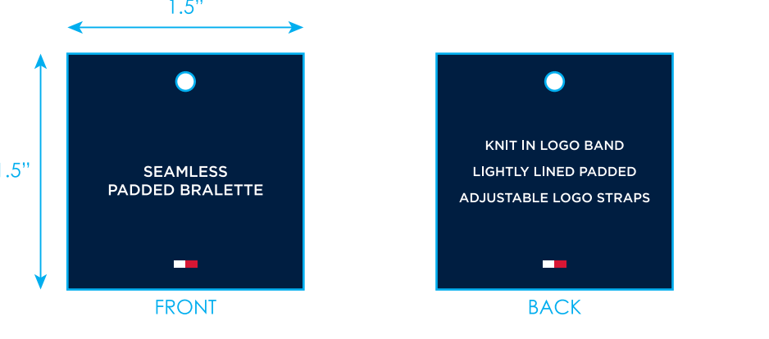
生产单号 | 款号 | 品名描述 | 工厂款号 | 颜色名称 | 颜色代码 | 衣服颜色 | 尺码 | UPC | 方形挂牌订量
1250007 | R75T602 | CORE SEAMLESS LINED BRALETTE | 17524 | BALANCED BEIGE | 702 | 浅米灰 | S | 196258019083 | 180
 |  |  |  |  |  |  | M | 196258019076 | 190
 |  |  |  |  |  |  | L | 196258019069 | 180
 |  |  |  |  |  |  | XL | 196258019090 | 180
 |  |  | 17524 | SKY CAPTAIN | BL3 | 深青 | S | 198271575041 | 180
 |  |  |  |  |  |  | M | 198271575034 | 190
 |  |  |  |  |  |  | L | 198271575027 | 180
 |  |  |  |  |  |  | XL | 198271575058 | 180
 |  |  | 17524 | BLACK | BK1 | 黑色 | S | 193666367485 | 180
 |  |  |  |  |  |  | M | 193666367478 | 190
 |  |  |  |  |  |  | L | 193666367461 | 180
 |  |  |  |  |  |  | XL | 193666367492 | 180
 |  |  |  |  |  |  | 小计 |  | 2190

